6時スタート
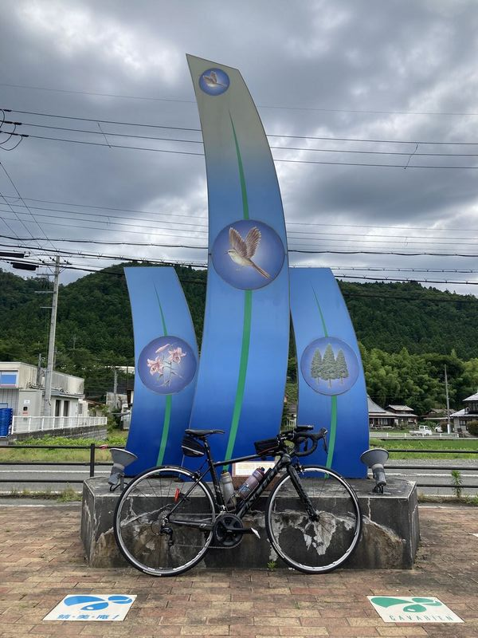
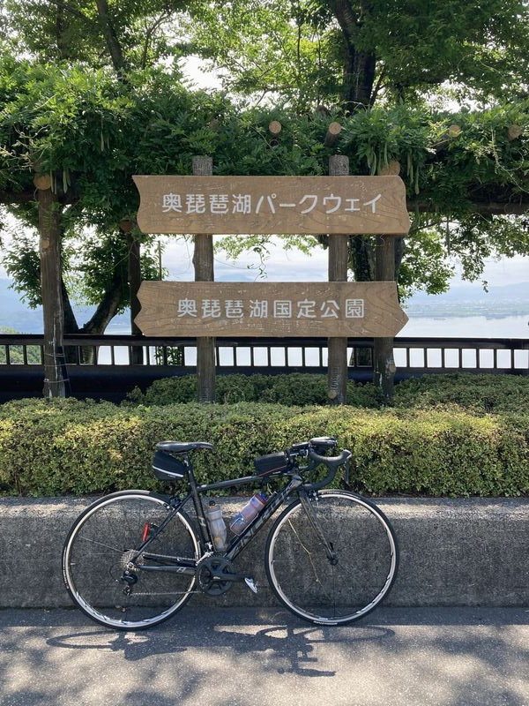
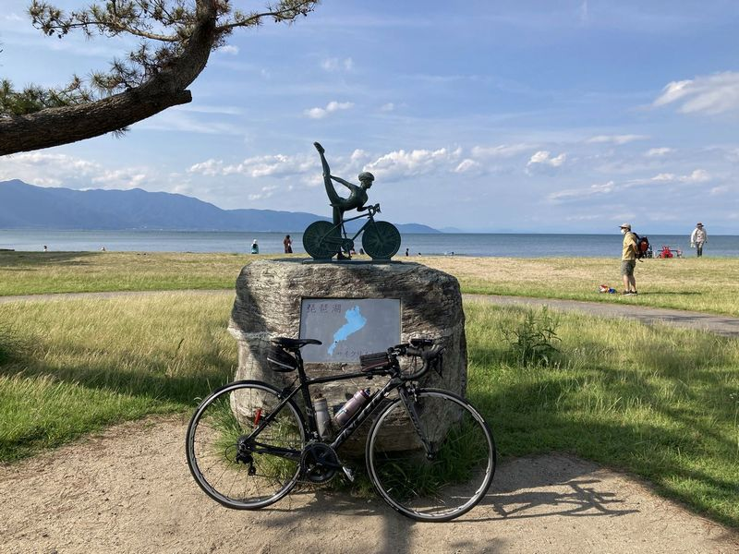
2022BRM709近畿200km大津 |  |  |  |  | 2022/7/9 6:00スタート |  | 日出04:50、日入19:13 |  |  | Ver.2.0.0
 |  |  |  | × | ←標識・案内看板等なし |  |  |  |  | 2022/6/27
 | 形状 | 信号 | ポイント | 標識 | 現在地からの進行先 |  | 現在地までの |  | 備考 | PC間
 |  |  |  |  | 方角 | 道路 | 区間 | 合計
1 |  |  | 大津湖岸なぎさ公園 |  | 北西方向 | 県道18 | 0.0 | 0.0 | 公園を出て北西方向へ、右側歩道を利用しつつ、適宜車道に出てください。
2 | 十 | S | 大津港口S |  | 直進 | 県道558 | 3.0 | 3.0 | 一番左側のレーンは左折専用。後方から来る自動車に注意して、中央の直進レーンを進む。流れに乗れなかった場合は左折した後、次の交差点を右折するなど安全最優先の各自判断で適宜県道558に合流してください。
3 | 十 | S | 琵琶湖大橋S |  | 左折 | R367 | 14.5 | 17.5 | 青看板の「敦賀、湖西道路（無料）」方向へ
4 | ┤ | S | 途中口S |  | 左折 | 市道 | 8.4 | 25.9
5 | T |  |  | × | 左折 | R367 | 0.8 | 26.7
6 | | |  | フォトコントロール1 道の駅 くつき新本陣 |  | 右側 | R367 | 23.4 | 50.1 | 自分のバイクと道の駅のモニュメントを撮影 ゴール受付でスタッフに写真を提示してください 写真撮影後、直進
7 | T | S | 保坂S |  | 右折 | R303 | 8.5 | 58.6 | 青看板の「敦賀、国道161号」方向へ
8 | 十 | S | 弘川口S |  | 左折 | 県道335 | 8.6 | 67.2 | 青看板の「マキノ」方向へ
9 | 十 | S | 日置前平ケ崎 |  | 右折 | 市道 | 1.8 | 69.0
10 | 十 | S | 北仰東S |  | 直進 | 市道 | 1.5 | 70.5 | 感応式信号
11 | T |  |  | × | 左折 | 市道 | 0.1 | 70.6
12 | T |  |  |  | 右折 | 県道557 | 6.0 | 76.6 | 青看板の「奥琵琶湖パークウェイ、西浅井」方向へ
13 | 十 | S | 大浦S |  | 右折 | 県道513 | 8.2 | 84.8
14 | | |  | フォトコントロール2 つづら尾崎展望台 |  | 左側 | 県道513 | 10.5 | 95.3 | 自分のバイクと奥琵琶湖パークウェイの看板を撮影 ゴール受付でスタッフに写真を提示してください 写真撮影後、直進
15 | ├ |  |  | × | 右折 | 県道512 | 0.1 | 95.4 | 塩津浜・木之本方面へ
16 | ├ |  |  | × | 右折 | 市道 | 10.0 | 105.4
17 | 十 | S | 塩津浜S |  | 直進 | 市道 | 1.0 | 106.4 | 感応式信号
18 | T |  |  | × | 右折 | 市道 | 0.2 | 106.6
19 | T |  |  | × | 左折 | 市道 | 0.4 | 107.0
20 | 十 |  |  | × | 左折 | R8 | 0.7 | 107.7 | 左折で車道へ出ずに歩道に入り、藤ヶ崎トンネルの歩道を走行すること。藤ヶ崎トンネルの歩道は待避所のクランクに注意。
21 | ┤ |  |  | × | 斜め左 | 県道514 | 1.7 | 109.4
22 | T |  |  | × | 右折 | 県道514 | 2.7 | 112.1
23 | 十 | S | 大音S |  | 直進 | 県道44 | 0.1 | 112.2
24 | 十 | S | 尾上S |  | 直進 | 県道331 | 7.1 | 119.3
25 | | |  | PC1 道の駅 湖北みずどりステーション |  | 左側 | 県道331 | 0.6 | 119.9 | OPEN 9:32、CLOSE 14:00 レシート取得してブルベカードに通過時刻を自分で記入 ゴール受付でスタッフにレシートを提示してください ブルベカード記入後、直進 | 119.9
26 | ┤ | S | 公園町S |  | 直進 | 県道2 | 11.4 | 131.3
27 | 十 | S | 馬場2丁目S |  | 右折 | 県道2 | 12.5 | 143.8
28 | ┤ | S | 長曽根町北S |  | 直進 | 県道25 | 0.7 | 144.5
29 | ┤ | S | 湖岸白鳥川S |  | 直進 | 県道559 | 24.9 | 169.4
30 | | |  | フォトコントロール3 サイクリストの聖地碑 （またはBIWAKOモニュメント） |  | 右側 | 県道559 | 12.6 | 182.0 | 手前の信号で右側歩道に渡っておくと入りやすい 自分のバイクとサイクリストの聖地碑を撮影 （またはBIWAKOモニュメント） ゴール受付でスタッフに写真を提示してください 写真撮影後、直進 右側歩道を進んでもよいが、歩行者に注意して徐行してください
31 | | |  | Finish ローソン 大津市萱野浦店 |  | 左側 | 県道29 | 19.2 | 201.2 | OPEN 11:53、CLOSE 19:30 レシート取得してブルベカードに通過時刻を自分で記入 ゴール受付でスタッフにレシートを提示してください ブルベカード記入後、折り返し ここで取得したレシートの時刻からスタート時刻を差し引いた時間が完走時間です。 | 81.3
32 | 十 | S | 唐橋東詰S |  | 右折 | 県道2 | 2.0 | 203.2 | 次のポイントで右折するので、唐橋の北側の歩道を徐行してください。
33 | 十 |  |  | × | 右折 | 市道 | 0.1 | 203.3 | ビワイチ起点の看板有り、瀬田川の中洲
34 | | |  | Goal 滋賀県青年会館 ホテル アーブしが 第1会議室 |  | 左側 | 市道 | 0.1 | 203.4 | ゴール受付時間 15:00～22:00 第1会議室は玄関を入って右方向 15～16時、21～22時は第1会議室前のロビーで受付 ブルベカードに以下の項目を自分で記入 ・完走時間 ・メダルを購入するか不要か（メダル代1000円） ・署名 PCとFinishで取得したレシートをスタッフに提示 フォトコントロールの写真をスタッフに提示 記入済みのブルベカードをスタッフに提出

フォトコントロール1 道の駅 くつき新本陣 |  |  |  | フォトコントロール2 つづら尾崎展望台 |  |  |  |  | フォトコントロール3 サイクリストの聖地碑
自分のバイクと道の駅のモニュメントを撮影 |  |  |  | 自分のバイクと奥琵琶湖パークウェイの看板を撮影 |  |  |  |  | 自分のバイクとサイクリストの聖地碑を撮影

